테스트 케이스별 결과 화면
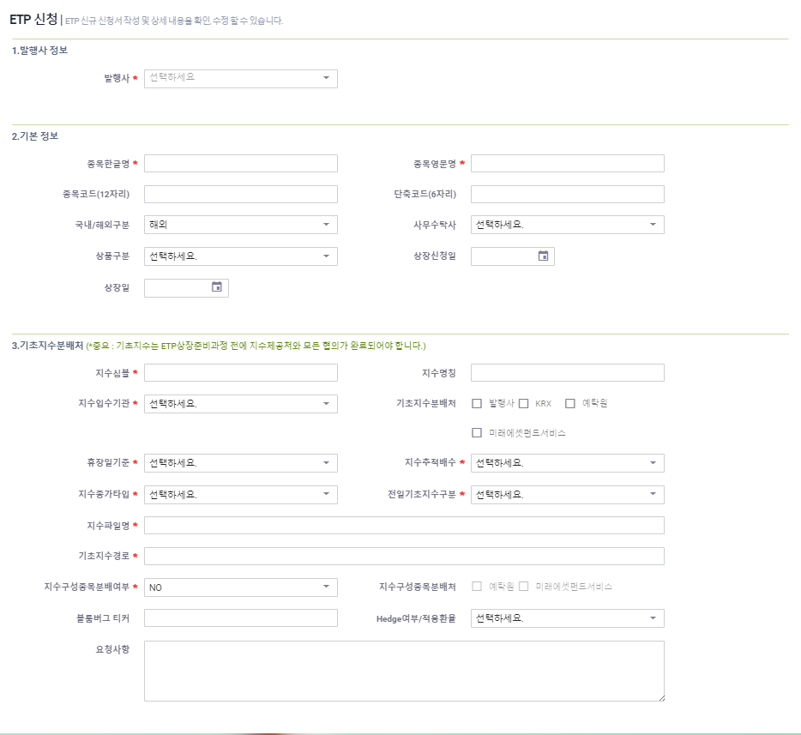
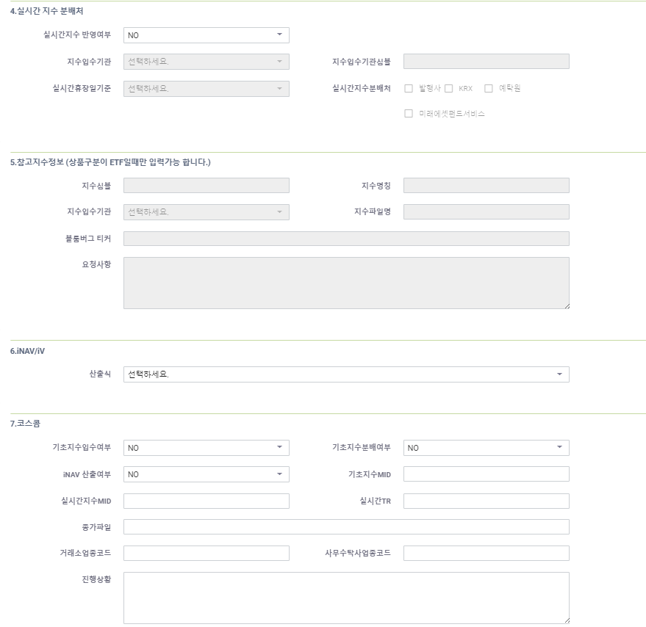
ETP 플랫폼 구축 |  |  |  | 단위테스트 결과서
단위테스트 ID | UT-ETP_REG_02 | 단위테스트명 | ETP 신규등록
업무구분 | ETP_REG | 작성자 | 박정문

1. ETP신규 신청서 작성 및 상세내용을 확인, 수정 할수 있는 화면을 보여준다.(발행사정보,기본정보,기초지수분배처,실시간지수분배처,참고지수정보,iNAV/iV)

